Feuil1
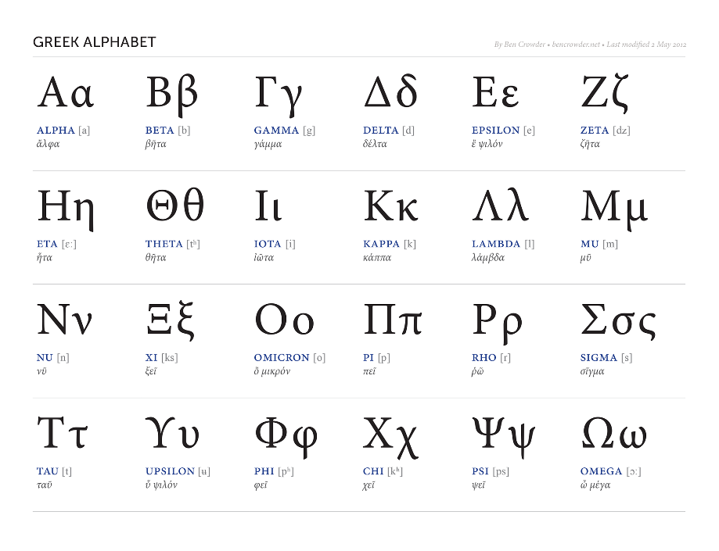
Ancien | New
K | K
sr | ψ
m1 | m_1
m2 | m_2
m3 | m_3
f2 | f_2
f3 | f_3
portee | Θ | ressemble à un bb
t1 | τ_1
t2 | τ_2
trans | b | ref
lat | σ | ref
rec | ϒ | ref
loss
madd | m | ref
constante etat libre du virus | η | ref

